模板
提问模板

概要 | React绑定组件失效 |  |  |  |  | 领域 | React
必填项 不然不能准确地定位问题
课程 | Web全栈架构师008期 |  |  | 章节 | 4-1 01课 React入门 （2019.1.22） | 时间 | 约5min

描述问题：
例：
格式一
课程中这样说的*****
我是这样理解的不知道是否正确
格式二
我遇到一个问题
老师演示是这样的
但我重现后遇到****问题不知道如何解决
代码：**** （请一定要贴代码不要截图）
遇到这样的问题
(可以截图可以贴错误日志)
不知道怎么接解决
格式三
按照视频中练习
代码：**** （请一定要贴代码不要截图）
我期待的结果是***
但结果和实际不一致请解答一下
具体描述
 |  | 老师在课程5min中左右在做组件绑定 我在代码重现的时候遇到以下问题
 |  | 代码：
class App2 extends React.Component{
constructor(props){
super(props)
this.state ={
num:1
}
}
handleClick(){
this.setState({
num:this.state.num+1
})
}
render(){
return <div>
<button onClick={this.handleClick}>点我</button>
{this.state.num}
</div>
}
}

 |  | 产出结果
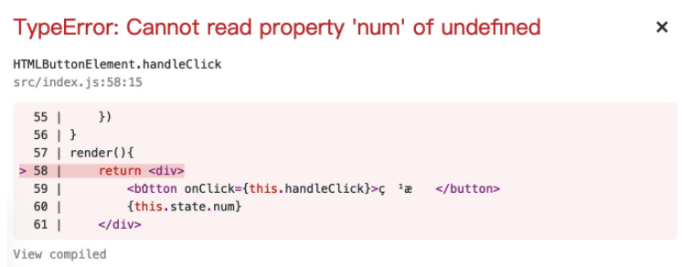

 |  | 期望结果

 |  |  | 每次点击数字都能加一

备注 | 代码在线体验 https://codesandbox.io/s/x2l86l1xvz

